日別集計（HP掲載）
新型コロナウイルス罹患者数の推移
 | うち感染症指定 医療機関入院 | うち入院協力 医療機関入院 | うち宿泊療養 | うち自宅療養 | うち入院調整中 | 検疫所患者 療養者数 | 県外患者 療養者数 | 県発生患者 累計数
2020-02-21 | 0 | 0 | 0 | 0 |  | 1 | 0 | 0
2020-02-22 | 0 | 0 | 0 | 0 |  | 1 | 0 | 0
2020-02-23 | 0 | 0 | 0 | 0 |  | 1 | 0 | 0
2020-02-24 | 0 | 0 | 0 | 0 |  | 1 | 0 | 0
2020-02-25 | 0 | 0 | 0 | 0 |  | 1 | 0 | 0
2020-02-26 | 0 | 0 | 0 | 0 |  | 1 | 0 | 0
2020-02-27 | 0 | 0 | 0 | 0 |  | 1 | 0 | 0
2020-02-28 | 0 | 0 | 0 | 0 |  | 1 | 0 | 0
2020-02-29 | 1 | 0 | 0 | 0 |  | 1 | 0 | 1
2020-03-01 | 1 | 0 | 0 | 0 |  | 1 | 0 | 1
2020-03-02 | 1 | 0 | 0 | 0 |  | 0 | 0 | 1
2020-03-03 | 1 | 0 | 0 | 0 |  | 0 | 0 | 1
2020-03-04 | 1 | 0 | 0 | 0 |  | 0 | 0 | 1
2020-03-05 | 1 | 0 | 0 | 0 |  | 0 | 0 | 1
2020-03-06 | 1 | 0 | 0 | 0 |  | 0 | 0 | 1
2020-03-07 | 1 | 0 | 0 | 0 |  | 0 | 0 | 1
2020-03-08 | 1 | 0 | 0 | 0 |  | 0 | 0 | 1
2020-03-09 | 1 | 0 | 0 | 0 |  | 0 | 0 | 1
2020-03-10 | 0 | 0 | 0 | 0 |  | 0 | 0 | 1
2020-03-11 | 0 | 0 | 0 | 0 |  | 0 | 0 | 1
2020-03-12 | 0 | 0 | 0 | 0 |  | 0 | 0 | 1
2020-03-13 | 0 | 0 | 0 | 0 |  | 0 | 0 | 1
2020-03-14 | 0 | 0 | 0 | 0 |  | 0 | 0 | 1
2020-03-15 | 0 | 0 | 0 | 0 |  | 0 | 0 | 1
2020-03-16 | 0 | 0 | 0 | 0 |  | 0 | 0 | 1
2020-03-17 | 0 | 0 | 0 | 0 |  | 0 | 0 | 1
2020-03-18 | 0 | 0 | 0 | 0 |  | 0 | 0 | 1
2020-03-19 | 0 | 0 | 0 | 0 |  | 0 | 0 | 1
2020-03-20 | 0 | 0 | 0 | 0 |  | 0 | 0 | 1
2020-03-21 | 0 | 0 | 0 | 0 |  | 0 | 0 | 1
2020-03-22 | 0 | 0 | 0 | 0 |  | 0 | 0 | 1
2020-03-23 | 0 | 0 | 0 | 0 |  | 0 | 0 | 1
2020-03-24 | 0 | 0 | 0 | 0 |  | 0 | 0 | 1
2020-03-25 | 0 | 0 | 0 | 0 |  | 0 | 0 | 1
2020-03-26 | 0 | 0 | 0 | 1 |  | 0 | 0 | 2
2020-03-27 | 1 | 0 | 0 | 0 |  | 0 | 0 | 2
2020-03-28 | 1 | 0 | 0 | 0 |  | 0 | 0 | 2
2020-03-29 | 3 | 0 | 0 | 0 |  | 0 | 0 | 4
2020-03-30 | 5 | 0 | 0 | 0 |  | 0 | 0 | 6
2020-03-31 | 6 | 0 | 0 | 0 |  | 0 | 0 | 7
2020-04-01 | 10 | 0 | 0 | 0 |  | 0 | 0 | 11
2020-04-02 | 11 | 0 | 0 | 0 |  | 0 | 0 | 12
2020-04-03 | 13 | 1 | 0 | 3 |  | 0 | 0 | 18
2020-04-04 | 19 | 0 | 0 | 0 |  | 0 | 0 | 20
2020-04-05 | 19 | 1 | 0 | 2 |  | 0 | 0 | 23
2020-04-06 | 19 | 3 | 0 | 3 |  | 0 | 0 | 26
2020-04-07 | 20 | 4 | 0 | 7 |  | 0 | 0 | 32
2020-04-08 | 23 | 8 | 0 | 2 |  | 0 | 0 | 34
2020-04-09 | 23 | 8 | 0 | 4 |  | 0 | 0 | 36
2020-04-10 | 23 | 11 | 0 | 2 |  | 0 | 0 | 38
...
令和3年6月1日 午前9時現在
 | 県 | 検疫所 | 県外 | 合計 | 県累計
1 | 0 | 0 | 0 | 0 | 0
2 | 0 | 0 | 0 | 0 | 0
3 | 0 | 0 | 0 | 0 | 0
4 | 0 | 0 | 0 | 0 | 0
5 | 0 | 0 | 0 | 0 | 0
6 | 0 | 0 | 0 | 0 | 0
7 | 0 | 0 | 0 | 0 | 0
8 | 0 | 1 | 0 | 1 | 0
9 | 1 | 0 | 0 | 1 | 1
10 | 0 | 0 | 0 | 0 | 1
11 | 0 | 0 | 0 | 0 | 1
12 | 0 | 0 | 0 | 0 | 1
13 | 3 | 0 | 0 | 3 | 4
14 | 19 | 0 | 0 | 19 | 23
15 | 28 | 0 | 0 | 28 | 51
16 | 32 | 0 | 0 | 32 | 83
17 | 2 | 0 | 0 | 2 | 85
18 | 3 | 0 | 0 | 3 | 88
19 | 0 | 0 | 0 | 0 | 88
20 | 0 | 0 | 0 | 0 | 88
21 | 0 | 0 | 0 | 0 | 88
22 | 0 | 0 | 0 | 0 | 88
23 | 0 | 2 | 0 | 2 | 88
24 | 0 | 0 | 0 | 0 | 88
25 | 1 | 5 | 0 | 6 | 89
県内陽性者数（１～２１週） ※検疫所確認患者及び県外確認患者含む
 | 県 | 検疫所 | 県外
1 | 398 | 0 | 1
2 | 327 | 0 | 1
3 | 295 | 0 | 1
4 | 148 | 0 | 0
5 | 61 | 0 | 0
6 | 32 | 0 | 0
7 | 54 | 0 | 0
8 | 61 | 0 | 0
9 | 188 | 0 | 0
10 | 296 | 0 | 5
11 | 649 | 0 | 6
12 | 957 | 0 | 2
13 | 843 | 0 | 3
14 | 643 | 0 | 4
15 | 402 | 0 | 0
16 | 308 | 0 | 0
17 | 231 | 0 | 1
18 | 211 | 0 | 0
19 | 223 | 0 | 6
20 | 159 | 0 | 2
21 | 120 | 0 | 0
22 | 0 | 0 | 0
23 | 0 | 0 | 0
24 | 0 | 0 | 0
25 | 0 | 0 | 0
26 | 0 | 0 | 0
27 | 0 | 0 | 0
28 | 0 | 0 | 0
29 | 0 | 0 | 0
30 | 0 | 0 | 0
31 | 0 | 0 | 0
32 | 0 | 0 | 0
33 | 0 | 0 | 0
34 | 0 | 0 | 0
35 | 0 | 0 | 0
36 | 0 | 0 | 0
37 | 0 | 0 | 0
38 | 0 | 0 | 0
39 | 0 | 0 | 0
40 | 0 | 0 | 0
41 | 0 | 0 | 0
42 | 0 | 0 | 0
43 | 0 | 0 | 0
44 | 0 | 0 | 0
45 | 0 | 0 | 0
46 | 0 | 0 | 0
47 | 0 | 0 | 0
48 | 0 | 0 | 0
49 | 0 | 0 | 0
50 | 0 | 0 | 0
...
26 | 5 | 0 | 0 | 5 | 94 |  |  | 合計
27 | 4 | 0 | 0 | 4 | 98 | 陽性者 総計 |  | 8898人
令和3年6月1日 午前9時現在
28 | 8 | 0 | 0 | 8 | 106 | 内訳 | 入院中 | 81人
29 | 26 | 0 | 0 | 26 | 132 |  | 入院調整中 | 3人
30 | 10 | 0 | 0 | 10 | 142 |  | 宿泊療養中 | 82人
31 | 26 | 0 | 0 | 26 | 168 |  | 自宅療養中 | 17人
32 | 14 | 0 | 0 | 14 | 182 |  | 退院・療養解除 | 8632人
33 | 2 | 0 | 0 | 2 | 184 |  | 死亡 | 83人
34 | 8 | 0 | 0 | 8 | 192
35 | 12 | 0 | 0 | 12 | 204
36 | 38 | 0 | 0 | 38 | 242
37 | 68 | 0 | 0 | 68 | 310
38 | 57 | 0 | 0 | 57 | 367
39 | 26 | 0 | 0 | 26 | 393
40 | 35 | 0 | 1 | 35 | 428 | 陽性者の内訳＜陽性者の現在の状況＞
41 | 58 | 0 | 1 | 58 | 486 |  |  | 県発生患者
42 | 40 | 0 | 0 | 40 | 526 |  |  |  | うち 仙台市分
43 | 78 | 0 | 0 | 78 | 604
44 | 138 | 0 | 0 | 138 | 742 | 陽性者 総計 |  | 8,854人 | 5,549人
45 | 124 | 0 | 0 | 124 | 866 | 内訳 | 入院中 | 81人 | 39人
46 | 123 | 0 | 0 | 123 | 989 |  | 宿泊療養中 | 82人 | 62人
47 | 124 | 0 | 0 | 124 | 1113 |  | 自宅療養中 | 17人 | 14人
48 | 91 | 0 | 1 | 91 | 1204 |  | 療養・入院調整中 | 3人 | 1人
49 | 115 | 0 | 0 | 115 | 1319 |  | 退院・療養解除 | 8,588人 | 5,385人
50 | 222 | 0 | 0 | 222 | 1541 |  | 死亡 | 83人 | 48人
51 | 238 | 0 | 0 | 238 | 1779
52 | 312 | 0 | 1 | 312 | 2091
53 | 157 | 0 | 0 | 157 | 2248 | ＜保健所管轄別陽性者数＞
1 | 398 | 0 | 1 | 398 | 2646 |  |  | 人数
2 | 327 | 0 | 1 | 327 | 2973 | 県保健所管内 | 仙南保健所管内 | 435人
3 | 295 | 0 | 1 | 295 | 3268 |  | 塩釜保健所管内 | 1,549人
4 | 148 | 0 | 0 | 148 | 3416 |  | 大崎保健所管内 | 493人
5 | 61 | 0 | 0 | 61 | 3477 |  | 栗原保健所管内 | 71人
6 | 32 | 0 | 0 | 32 | 3509 |  | 登米保健所管内 | 219人
7 | 54 | 0 | 0 | 54 | 3563 |  | 石巻保健所管内 | 397人
8 | 61 | 0 | 0 | 61 | 3624 |  | 気仙沼保健所管内 | 134人
 |  |  |  |  |  |  | 仙台市
 |  |  |  |  |  |  | 県外
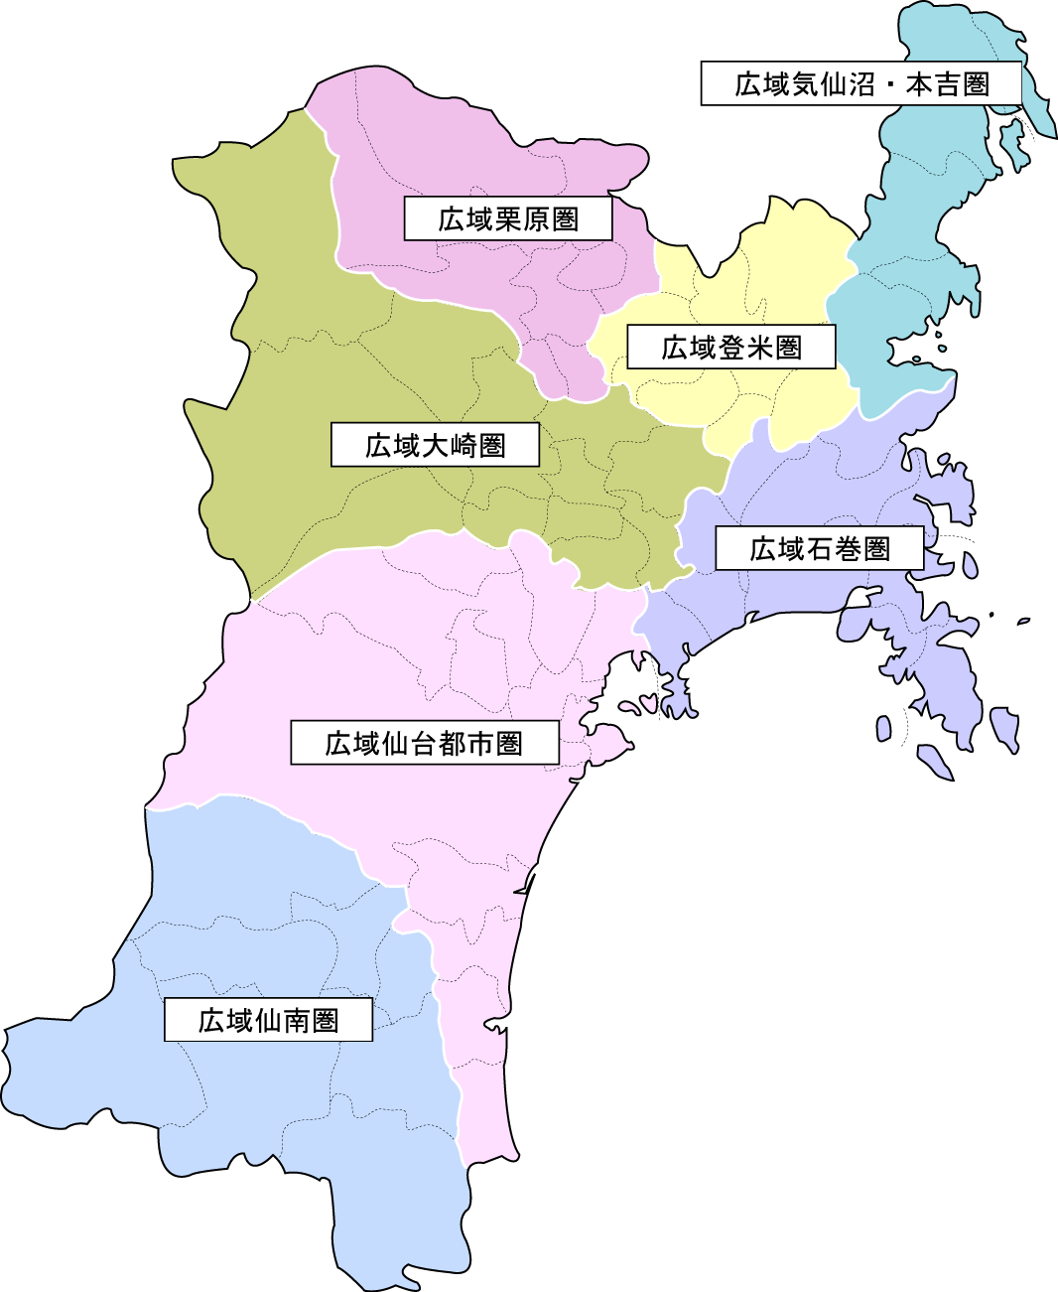
7,097人
493人
71人
219人
397人
134人
うち塩釜：1,549人
うち仙台市：5,548人
県外：6人
435人
 |  |  |  |  |  |  | 非公表
 |  |  |  |  |  |  | 総計
...
 | 県 | 検疫所 | 県外 | 合計 | 県累計
15 | 402 | 0 | 0 | 402 | 7602
16 | 308 | 0 | 0 | 308 | 7910
17 | 231 | 0 | 1 | 231 | 8141
18 | 211 | 0 | 0 | 211 | 8352
19 | 223 | 0 | 6 | 223 | 8575
20 | 159 | 0 | 2 | 159 | 8734
21 | 120 | 0 | 0 | 120 | 8854
22 | 0 | 0 | 0 | 0 | 8854
23 | 0 | 0 | 0 | 0 | 8854
24 | 0 | 0 | 0 | 0 | 8854
県内陽性者数（１～５３週） ※検疫所確認患者及び県外確認患者含む
25 | 0 | 0 | 0 | 0 | 8854
26 | 0 | 0 | 0 | 0 | 8854
27 | 0 | 0 | 0 | 0 | 8854
28 | 0 | 0 | 0 | 0 | 8854
29 | 0 | 0 | 0 | 0 | 8854
30 | 0 | 0 | 0 | 0 | 8854
31 | 0 | 0 | 0 | 0 | 8854
32 | 0 | 0 | 0 | 0 | 8854
33 | 0 | 0 | 0 | 0 | 8854
34 | 0 | 0 | 0 | 0 | 8854
35 | 0 | 0 | 0 | 0 | 8854
36 | 0 | 0 | 0 | 0 | 8854
37 | 0 | 0 | 0 | 0 | 8854
38 | 0 | 0 | 0 | 0 | 8854
39 | 0 | 0 | 0 | 0 | 8854
40 | 0 | 0 | 0 | 0 | 8854
41 | 0 | 0 | 0 | 0 | 8854
42 | 0 | 0 | 0 | 0 | 8854
43 | 0 | 0 | 0 | 0 | 8854
44 | 0 | 0 | 0 | 0 | 8854
45 | 0 | 0 | 0 | 0 | 8854
46 | 0 | 0 | 0 | 0 | 8854
47 | 0 | 0 | 0 | 0 | 8854
48 | 0 | 0 | 0 | 0 | 8854
49 | 0 | 0 | 0 | 0 | 8854
50 | 0 | 0 | 0 | 0 | 8854
51 | 0 | 0 | 0 | 0 | 8854
52 | 0 | 0 | 0 | 0 | 8854
...

